상품제안서
야생화 23종 미니 플라워 가든 | 상품코드: S29930

 |  |  |  |  |  |  | 02-713-8555 | www.synergygift.co.kr
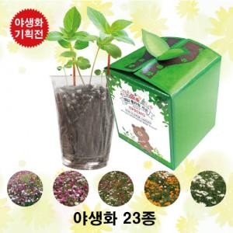

【상세/제작정보】 | 야생화 23종은 랜덤배송입니다.(선택불가)

【인쇄/포장옵션】 | 스티커 / 종이케이스

【공급단가】 | 수량 | 200~ | 500~ | 1,000~ | 3,000~ | 5,000~
*VAT별도 | 단가 | 1,820원 | 1,790원 | 1,750원 | 1,680원 | 1,610원

【상품 URL】 | https://www.synergygift.co.kr:443/src/goods_detail.php?gdno=29930

